Solicitud gráfica
 | Área: | Ciencias Naturales |  |  | Fecha:
 | Grado: | 6 |  |  | 2016-02-01
 | Título del tema: | El origen del universo y de la vida |  |  | ¿Cuaderno de estudio o recurso? | Cuaderno de Estudio
 | Editor: | Diego Molina

 | Código guión o recurso: | CN_06_01_REC10 | ← Para determinar este código, visite la hoja de Ayuda
 |  |  |  |  | ESPECIFICACIÓN DE ARCHIVOS A ENTREGAR
Núm. | Archivo Shutterstock o ruta en web | Imagen para: | Tipo | Formato | Nombre imagen SMALL | Tamaño imagen SMALL | Nombre imagen ZOOM | Tamaño imagen ZOOM | Descripción | Observaciones
IMG01 | http://es.wikipedia.org/wiki/William_Blake#/media/File:Europe_a_Prophecy,_copy_D,_object_1_(Bentley_1,_Erdman_i,_Keynes_i)_British_Museum.jpg | Cuaderno de Estudio | Fotografía | Horizontal | CN_06_01_REC10_IMG01_small | 526 x 370 px | CN_06_01_REC10_IMG01_zoom | 800 x 600 px | Pintura El anciano de los días | La imagen es de "Dominio público"
IMG02 | 152660960 - 251709127 | Cuaderno de Estudio | Ilustración | Horizontal | CN_06_01_REC10_IMG02_small | 526 x 370 px | CN_06_01_REC10_IMG02_zoom | 800 x 600 px | Microscopio y telescopio | 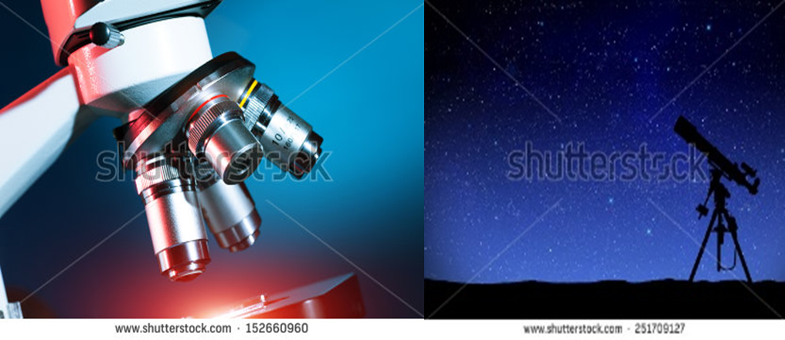 Ilustrar como se muestra en la imagen
IMG03 | 111383906 | Cuaderno de Estudio | Fotografía | Horizontal | CN_06_01_REC10_IMG03_small | 526 x 370 px | CN_06_01_REC10_IMG03_zoom | 800 x 600 px | Explosión del Big bang
IMG04 | http://www.chepins.com/tag/teoria-oscilante/ | Cuaderno de Estudio | Ilustración | Horizontal | CN_06_01_REC10_IMG04_small | 526 x 370 px | CN_06_01_REC10_IMG04_zoom | 800 x 600 px | Universo oscilante | 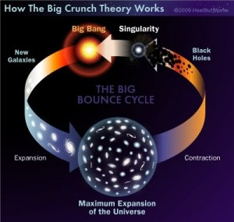 Ilustrar similar a la imagen. Mantener la palabra Big Bang. Eliminar el título superior y el título del centro de la imagen. Cambiar las siguientes palabras al español: Singularity: Singularidad / Expansion: Expansión / New galaxies: Nuevas galaxias / Black holes: Agujeros negros / Contraction: Contracción / Maximun Expansion of the Universe : Expansión máxima del universo
IMG05 | 120594562 | Cuaderno de Estudio | Fotografía | Horizontal | CN_06_01_REC10_IMG05_small | 526 x 370 px | CN_06_01_REC10_IMG05_zoom | 800 x 600 px | Cúmulo de virgo - Espacio exterior
IMG06 | 272454119 - 30317167 346675205 - 319766444 | Cuaderno de Estudio | Ilustración | Horizontal | CN_06_01_REC10_IMG06_small | 526 x 370 px | CN_06_01_REC10_IMG06_zoom | 800 x 600 px | Galaxias | 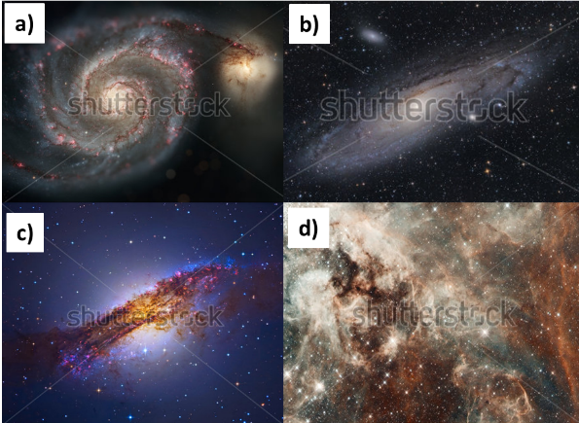 Ilustrar como se muestra en la imagen
IMG07 | 166248596 | Cuaderno de Estudio | Fotografía | Horizontal | CN_06_01_REC10_IMG07_small | 526 x 370 px | CN_06_01_REC10_IMG07_zoom | 800 x 600 px | El sol
IMG08 | http://en.wikipedia.org/wiki/VY_Canis_Majoris#/media/File:Sun_and_VY_Canis_Majoris.svg | Cuaderno de Estudio | Ilustración | Horizontal | CN_06_01_REC10_IMG08_small | 526 x 370 px | CN_06_01_REC10_IMG08_zoom | 800 x 600 px | Supergigante roja - Estrella | 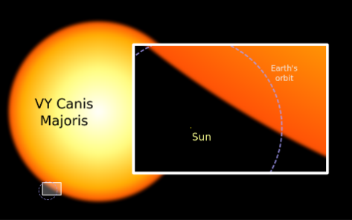 Ilustrar similar a la imagen. Cambiar las siguientes palabras a español: Sun: Sol / Earth´s orbit : Órbita de la Tierra Eliminar la "VY" y manetener Canis Majoris
IMG09 | 255816511 | Cuaderno de Estudio | Fotografía | Horizontal | CN_06_01_REC10_IMG09_small | 526 x 370 px | CN_06_01_REC10_IMG09_zoom | 800 x 600 px | El sol
IMG10 | 120329914 | Cuaderno de Estudio | Fotografía | Horizontal | CN_06_01_REC10_IMG10_small | 526 x 370 px | CN_06_01_REC10_IMG10_zoom | 800 x 600 px | Supernova
IMG11 | 155181773 | Cuaderno de Estudio | Fotografía | Horizontal | CN_06_01_REC10_IMG11_small | 526 x 370 px | CN_06_01_REC10_IMG11_zoom | 800 x 600 px | Disco protoplanetario
IMG12 | 289497281 | Cuaderno de Estudio | Ilustración | Horizontal | CN_06_01_REC10_IMG12_small | 526 x 370 px | CN_06_01_REC10_IMG12_zoom | 800 x 600 px |  | 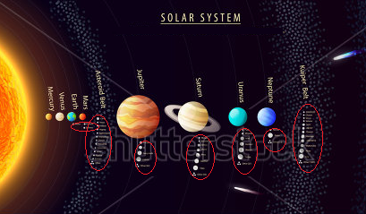 Ilustrar similar a la imagen: Eliminar el título de Solar System y las frases que están inmediatamente debajo. Eliminar las lunas debajo de cada planeta, es decir lo que está en círculos rojos. Eliminar los tres recuadros inferiores de la imagen y recortar un poco la imagen al lado derecho, sólo hasto donde se ve el cometa. Eliminar las palabras Kuiper Belt. Cambiar las palabras a español: Mercury: Mercurio / Venus: Venus / Earth: Tierra / Mars: Marte / asteroid belt: Cinturón de asteroides / Jupiter: Jupiter / Saturn: Saturno / Uranus: Urano / Neptune: Neptuno
IMG13 | 5658109 | Cuaderno de Estudio | Fotografía | Horizontal | CN_06_01_REC10_IMG13_small | 526 x 370 px | CN_06_01_REC10_IMG13_zoom | 800 x 600 px | La Tierra primitiva
IMG14 | 134495237 | Cuaderno de Estudio | Ilustración | Horizontal | CN_06_01_REC10_IMG14_small | 526 x 370 px | CN_06_01_REC10_IMG14_zoom | 800 x 600 px | La s capas de la Tierra. La celda de al lado está bloqueada, entonces hago las anotaciones aca. Por favor borrar los números y Km. Cambiar las palabras a español así: Inner Core: Núcleo interno Outer core: Núcleo externo Mantle: Manto / Crust : Corteza | 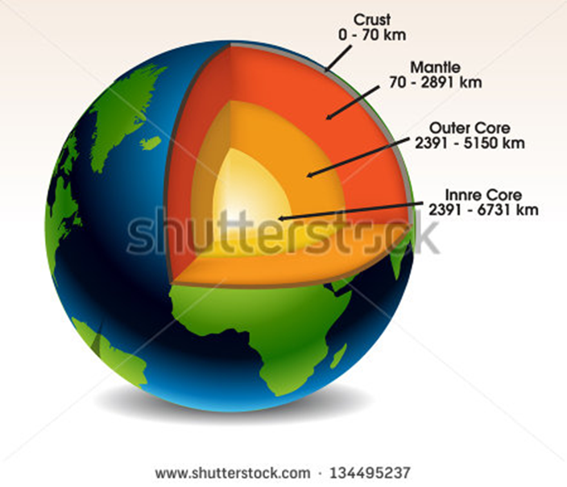
IMG15 | https://commons.wikimedia.org/wiki/File:Blacksmoker_in_Atlantic_Ocean.jpg?uselang=es | Cuaderno de Estudio | Fotografía | Horizontal | CN_06_01_REC10_IMG15_small | 526 x 370 px | CN_06_01_REC10_IMG15_zoom | 800 x 600 px | Grietas volcánicas en el mar | La imagen es de "Dominio público"
IMG16 | 161296307 | Cuaderno de Estudio | Fotografía | Horizontal | CN_06_01_REC10_IMG16_small | 526 x 370 px | CN_06_01_REC10_IMG16_zoom | 800 x 600 px | Estromatolitos
IMG17 | 303168920 – 81590860 – 134774042 - 338982902 | Cuaderno de Estudio | Ilustración | Horizontal | CN_06_01_REC10_IMG17_small | 526 x 370 px | CN_06_01_REC10_IMG17_zoom | 800 x 600 px | Planta y animales | 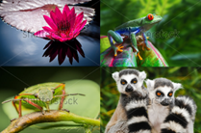 Ilustrar como se muestra en la imagen
IMG18 | https://biotask.wordpress.com/tag/louis-pasteur/ | Cuaderno de Estudio | Ilustración | Horizontal | CN_06_01_REC10_IMG18_small | 526 x 370 px | CN_06_01_REC10_IMG18_zoom | 800 x 600 px | Experimento de Redi | 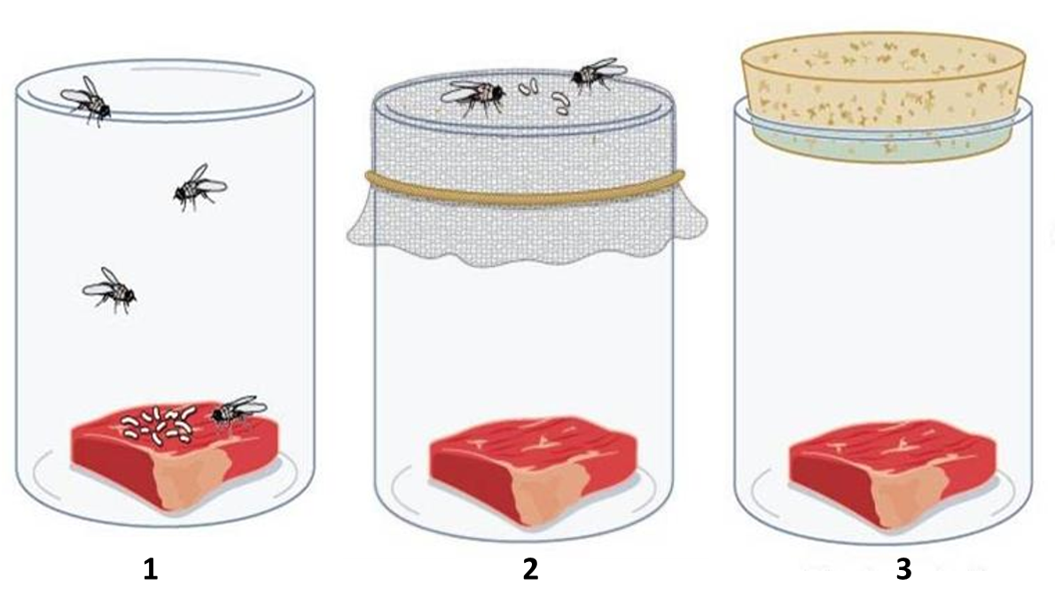 Ilustrar similar a la imagen. Verificar el orden de los frascos aquí planteados y colocar los número respectivos abajo.
IMG19 | https://commons.wikimedia.org/wiki/File:Antony_van_Leeuwenhoek_and_his_%22Little_animals%22;_being_some_account_of_the_father_of_protozoology_and_bacteriology_and_his_multifarious_discoveries_in_these_disciplines;_(1932)_(19123930303).jpg | Cuaderno de Estudio | Ilustración | Horizontal | CN_06_01_REC10_IMG19_small | 526 x 370 px | CN_06_01_REC10_IMG19_zoom | 800 x 600 px | Microscopio de Leewenhoek | 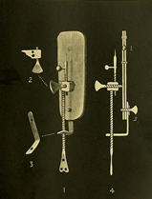 Ilustrar similar a la imagen. Puede tener en cuenta también el siguiente link para la inlustración: http://es.wikipedia.org/wiki/Anton_van_Leeuwenhoek#/media/File:Leeuwenhoek_Microscope.png
IMG20 | http://www.shonscience.com/unit-0-scientific-inquiry1/controlled-experiments | Cuaderno de Estudio | Ilustración | Horizontal | CN_06_01_REC10_IMG20_small | 526 x 370 px | CN_06_01_REC10_IMG20_zoom | 800 x 600 px | Experimento de Pasteur | 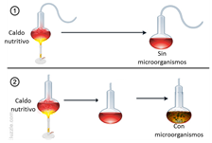 Realizar ilustración similar a la imagen. Eliminar las palabras en inglés y se colocar: Caldo nutritivo / Con microorganismos / Sin microorganismos/ como se muestra en la imagen.
IMG21 | http://cmex.ihmc.us/data/catalog/ClimateHistory/PrimitiveAtmosphere.html | Cuaderno de Estudio | Ilustración | Horizontal | CN_06_01_REC10_IMG21_small | 526 x 370 px | CN_06_01_REC10_IMG21_zoom | 800 x 600 px | Atmósfera primitiva | 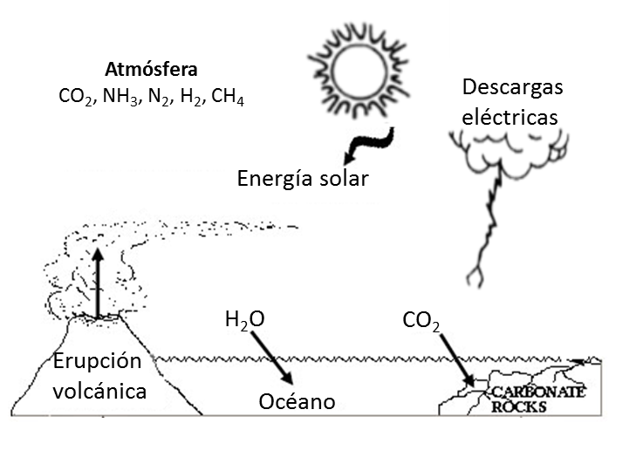 Realizar ilustración similar a la imagen. Agregar colores, un sol, y un dibujo de nubes y descargas eléctircas. Las palabras deber ir como se ve en la imagen: Atmósfera, CO2, NH3, N2, H2, CH4 (recordar que los números van en subíndice), Energía solar, Descargas eléctricas, H2O, CO2, Erupción volcánica, Océano. Las palabras en inglés Carbonate Rocks cambiar por: Rocas carbonatadas. Para tener una idea de los colores o de como ilustrar la imagen se pueden seguir por el dinujo del siguiente link: https://www.google.com.co/imgres?imgurl=http://www.naturalhistorymag.com/htmlsite/0206/images/0206feature1_3.jpg&imgrefurl=http://www.naturalhistorymag.com/htmlsite/0206/0206_feature1.html&h=251&w=400&tbnid=DcuDZRRok_kIPM:&docid=nJHy9MICvtsTvM&ei=u62vVoGfKMfymQH2s6_ABA&tbm=isch&ved=0ahUKEwjB6NKlotfKAhVHeSYKHfbZC0gQMwggKAYwBg
IMG22 | https://www.google.com.co/imgres?imgurl=http://image.slidesharecdn.com/1-150516192327-lva1-app6891/95/15-origin-of-the-cells-16-638.jpg%253Fcb%253D1441511086&imgrefurl=http://www.slideshare.net/smullen57/ib-biology-15-origin-of-cells&h=479&w=638&tbnid=GOb1niNdlF9beM:&docid=jxXzKL6AyrEJDM&ei=1qyvVsG0Lcr2mAHMgamYDw&tbm=isch&ved=0ahUKEwjB9764odfKAhVKOyYKHcxACvMQMwg9KBswGw | Cuaderno de Estudio | Ilustración | Horizontal | CN_06_01_REC10_IMG22_small | 526 x 370 px | CN_06_01_REC10_IMG22_zoom | 800 x 600 px | Experimento de Miller y Urey | 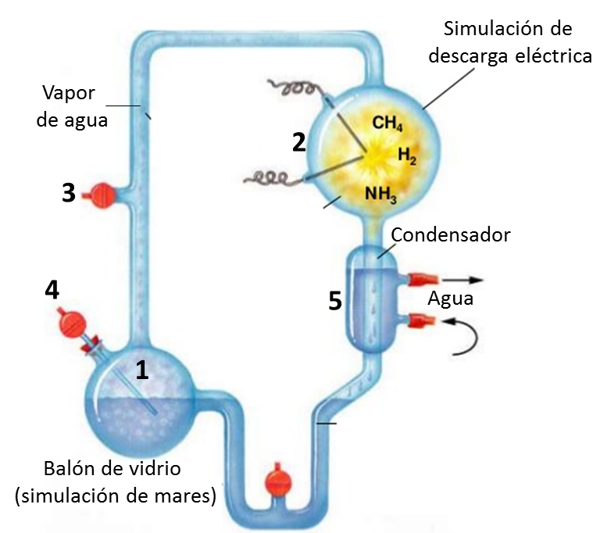 Ilustrar similar a la imagen. Eliminar las palabras en inglés. Colocar las que se ven en la imagen: Agua, Condensador, Simulación de descarga eléctrica, Balón de vidrio (Simulación de mares) Vapor de agua. Colocar los números 1,2,3,4 y 5 como se muestran en la imagen. Dejar las palabras CH4, H2 y NH3.
IMG23 | 141625411 | Cuaderno de Estudio | Ilustración | Vertical | CN_06_01_REC10_IMG23_small | 526 x 370 px | CN_06_01_REC10_IMG23_zoom | 800 x 600 px | ARN | Recortar los mágenes blancos.

